2026 Docentes y directivos
 | 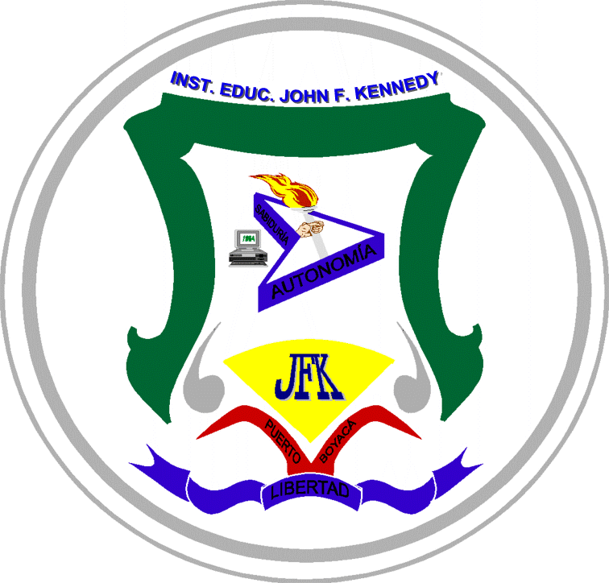 |  |  |  | MINISTERIO DE EDUCACIÓN NACIONAL SECRETARIA DE EDUCACIÓN DE BOYACÁ INSTITUCIÓN EDUCATIVA JOHN F. KENNEDY PUERTO BOYACÁ (BOYACÁ) Licencia de Funcionamiento Resolución Nº 5808 de 24 Octubre de 1997 Aprobación de Estudios Resolución Nº 1805 de 13 de Junio de 2000 Programa de Educación Formal de Adultos Resolución Nº 1944 de 26 de Septiembre de 2005 Razón Social Resolución Nº 000367 de 20 de Febrero de 2009 NIT: 820.001.154-5 DANE Nº 115572-000348 |  |  |  | DIRECTORIO DE SERVIDORES PÚBLICOS - DOCENTES Y DIRECTIVOS

No | Nombres y apellidos | País - Departamento | Origen - Municipio | Teléfono institucional | Grado escalafón 2026 | Tipo de contratación | Nivel cargo | Correo institucional | Pregrado | Especialización | Maestría/doctorado | Estudio actual
1 | Agudelo Cárdenas Mónica Paola | Colombia - Boyacá | Tunja | 321 802 4710 | 2AE | Propiedad | Transición | monica.agudelo@jfkennedy.edu.co | Lic. en educación preescolar | Especialista en necesidades del aprendizaje en lectura, escritura y matemáticas |  | Maestría en Educación
2 | Alarcón Ayala Zicney Sharink | Colombia - Boyacá | Paipa | 322 802 4710 | 2A | Provisional vac definitiva | Matemáticas | zicney.alarcon@jfkennedy.edu.co | Licenciado en Matemáticas |  |  | Maestría en Tecnología e Innovación Educativa
3 | Arrieta Montoya Gloria Elena | Colombia- Córdoba | Montería | 323 802 4710 | 2AE | Propiedad | Primaria | gloria.arrieta@jfkennedy.edu.co | Normalista Superior - Psicóloga | Especialista en pedagogía de la Lúdica |  | Maestría en Educación
4 | Barbosa Paez Martha Isabel | Colombia - Boyacá | Puerto Boyacá | 324 802 4710 | 3DD | Encargo | Coordinadora JA | coordinacionprimaria@jfkennedy.edu.co | Licenciada en Educación Básica Primaria - Administradora pública | Especialista en administración de la informática educativa | Doctora en Educación
5 | Barón Batista Camilo Alfonso | Colombia -Cesar | Valledupar | 325 802 4710 | 2A | Propiedad | Artes - Música | camilo.baron@jfkennedy.edu.co | Licenciado en arte folclor y cultura |  |  | Máster en pedagogía musical
6 | Blanco Nieto Ivan Darío | Colombia - Boyacá | Duitama | 326 802 4710 | 3AM | Provisional temporal | Tutor PTAFI 3.0 | ivan.blanco@jfkennedy.edu.co | Licenciado en Psicopedagogía con énfasis en Asesoría Educativa |  | Magister en Docencia
7 | Bohorquez Cruz Jimmy Alexander | Colombia - Boyacá | Miraflores | 327 802 4710 | 3AM | Propiedad | Ética | jimmy.bohorquez@jfkennedy.edu.co | Lic. Filosofía y Humanidades | Especialista en Pedagogía y Docencia | Mag. en Educación | Doctorado en Educación
8 | Cabrera Guaquida Adriana Yesenia | Colombia - Boyacá | Sogamoso | 328 802 4710 | 2B | Propiedad | Primaria | adriana.cabrera@jfkennedy.edu.co | Licenciada en educación básica con énfasis en matemáticas, humanidades y lengua castellana. |  |  | Maestría en Educación
9 | Camacho Pamplona Erika Edith | Colombia - Boyacá | Paipa | 329 802 4710 | 2A | Propiedad | Primaria | erika.camacho@jfkennedy.edu.co | Licenciatura en Educación Básica con Énfasis en Matemáticas, Humanidades y Lengua Castellana |  |  | Maestría en Tecnología e innovacion educativa
10 | Casteblanco Mayordomo Angi Rocio | Colombia - Boyacá | Tunja | 330 802 4710 | 2AE | Propiedad | Primaria | Angi.casteblanco@jfkennedy.edu.co | Normalista Superior - Licenciado en Educación Básica con Énfasis en Matemáticas, Humanidades y Lengua Castellana | Especialista en didáctica de la matemática para la Educación Básica |  | Maestría en Tecnología e innovacion educativa
11 | Castillo González Yolima | Colombia - Boyacá | Moniquirá | 331 802 4710 | 2A | Propiedad | Transición | yolima.castillo@jfkennedy.edu.co | Lic. En educación preescolar
12 | Cuartas Suarez Sulma Soraya | Colombia - Boyacá | La Dorada | 332 802 4710 | 2A | Provisional temporal | Transición | sulma.cuartas@jfkennedy.edu.co | Lic. En Educación preescolar con énfasis en Educación Sexual
13 | Diaz Puerto Wilson | Colombia - Boyacá | Duitama | 333 802 4710 | 3AM | Propiedad | Español | wilson.diaz@jfkennedy.edu.co | Licenciado en lenguas Extranjeras |  | Magíster en lingüística
14 | Duarte Riaño Saul | Colombia - Boyacá | San Mateo (Boyacá) | 334 802 4710 | Dec 2277-14 | Propiedad | Coordiandor JB | saul.duarte@jfkennedy.edu.co | Licenciado en Comercio y Contaduría | Especialista en Pedagogía de la Recreación Ecológica
15 | Fonseca Alfonso Claudia Patricia | Colombia - Boyacá | La Dorada | 335 802 4710 | 2A | Provisional vac definitiva | Jardín - prejardín itinerante | claudia.fonseca@jfkennedy.edu.co | Licenciatura en educación preescolar con énfasis en inglés
16 | Fonseca Romero Julian Camilo | Colombia - Boyacá | Bogotá | 336 802 4710 | 3AM | Propiedad | Informática | camilo.fonseca@jfkennedy.edu.co | Ingeniero en Mecatronica | Especialista en seguridad de la Información | Magister en Ingeniería de Software y Sistemas Informáticos | Doctorado en Educación
17 | Galan Orduz Darío Alejandro | Colombia - Cundinamarca | Tunja | 337 802 4710 | 2A | Propiedad | Sociales | dario.galan@jfkennedy.edu.co | Licenciado en ciencias sociales y economicas |  |  | Maestría en territorio, conflicto y cultura
18 | González Arenas Leidy lorena | Colombia - Caquetá | El Doncello | 338 802 4710 | 2AM | Provisional vac definitiva | Inglés | leidy.gonzalez@jfkennedy.edu.co | Licenciado en inglés | Especialista en Aplicación de TIC para la Enseñanza | Magíster en Recursos Digitales Aplicados a la Educación
19 | Grajales Tovar Wilmar Andrés | Colombia - Caldas | Pensilvania Caldas | 339 802 4710 | 2A | Propiedad | Primaria | wilmar.grajales@jfkennedy.edu.co | Licenciado en Literatura y Lengua Castellana |  | Magíster en Educación | Maestría en Educación
20 | Guatame Torres Henry Alejandro | Colombia - Cundinamarca | Bogotá | 340 802 4710 | 2A | Propiedad | Español | henry.guatame@jfkennedy.edu.co | Licenciado en humanidades y lengua castellana |  |  | Maestría en Educación
21 | Jaime López Carmen Yudith | Colombia - Santander | Capitanejo Santander | 341 802 4710 | 3AM | Propiedad | Primaria | yudith.jaime@jfkennedy.edu.co | Licenciado en Educación Básica con énfasis en Matemáticas, Humanidades y Lengua Castellana |  | Magister en Gestión de la Tecnología Educativa | Doctorado en Educación
22 | Jaimes Bravo Carlos Alberto | Colombia - Santander | Bucaramanga | 342 802 4710 | 3BM | Propiedad | Rector | rectoria@jfkennedy.edu.co | Ingeniero Químico | Especialista en Gestión Ambiental | Magíster en Recursos Digitales Aplicados a la Educación | Doctorado en Educación
23 | Jimenez Orozco Jennifer del Carmen | Colombia - Atlátntico | Malambo | 343 802 4710 | 2AE | Provisional vac definitiva | Química | jennifer.jimenez@jfkennedy.edu.co | Bacteriológa | Especialista en Gerencia de empresas de salud |  | Maestría en Tecnología e Innovación Educativa
24 | Junco Meneses Jossie Esteban | Coiesjia - Boyacá | Tunja | 344 802 4710 | 2A | Propiedad | Educación Física, rec y deportes | jossie.junco@jfkennedy.edu.co | Licenciatura en Educación Física Recreación y Deportes |  |  | Máster en prevención y mediación e conflictos en entornos educativos
25 | López Rangel Xiomara | Colombia - Santander | Barrancabermeja. | 345 802 4710 | 2A | Propiedad | Primaria | xiomara.lopez@jfkennedy.edu.co | Lic ciencias de la educación con énfasis en ética y valores
26 | Mena Moreno Dioselina | Colombia - Boyacá | Florencia | 346 802 4710 | 2A | Provisional área técnica | Área técnica | dioselina.mena@jfkennedy.edu.co | Ing. de sistemas
27 | Mendivelso Morales Zulay Yamile | Colombia - Boyacá | Paz de Río | 347 802 4710 | 3AM | Propiedad | Primaria | zulay.mendivelso@jfkennedy.edu.co | Licenciado en edu. Básica con enfásis en matemáticas, lengua castellana y humanidades |  | Máster Universitario en Didáctica de las Matemáticas en Educación Infantil y primaria
28 | Mendoza Machado María Johana | Colombia - Boyacá | Puerto Boyacá | 348 802 4710 | 3AM | Provisional definitiva | Sociales | maria.mendoza@jfkennedy.edu.co | Licenciada en etnoeducación con énfasis en ciencias sociales |  | Magíster en Gestión de la tecnología Educativa
29 | Molano García Wilson Ferney | Colombia - Boyacá | Bogotá | 349 802 4710 | 3AM | Propiedad | Primaria | wilson.molano@jfkennedy.edu.co | Lic. en Electrónica |  | Maestría en Enseñanza de las Ciencias | Doctorado en Innovación Educativa y Cultura Digital
30 | Molano Molano Miguel Antonio | Colombia - Cundinamarca | Bogotá DC | 350 802 4710 | 2B | Propiedad | Naturales - Edu. Ambiental | miguel.molano@jfkennedy.edu.co | Biólogo
31 | Morales Chaverra Gregorio Alfonso | Colombia - Boyacá | Puerto Boyacá | 351 802 4710 | 3CM | Propiedad | Primaria | gregorio.morales@jfkennedy.edu.co | Licenciado en educación básica primaria | Especialista en administración de la informática educativa | Magíster en Gestión de la tecnología Educativa | Doctorado en Educación
32 | Moreno Zapata Maribel | Colombia - Boyacá | La Dorada | 352 802 4710 | Dec 2277-14 | Propiedad | Español | maribel.moreno@jfkennedy.edu.co | Licenciado en Español y Literatura | Especialista en Pedagogía para el desarrollo del pensamiento Infantil
33 | Niño Alvarez Diana Mayerly | Colombia - Cundinamarca | Bogotá | 353 802 4710 | 3AM | Propiedad | Primaria | diana.nino@jfkennedy.edu.co | Licenciada en Educación Infantil | Especialista en Educación Matemática | Maestría en Recursos digitales aplicados a la educación | Doctorado en Ciencias de la Educación
34 | Peña Cepeda Nidia Marcela | Colombia - Boyacá | Paipa | 354 802 4710 | 3AM | Propiedad | Matemáticas | nidia.pena@jfkennedy.edu.co | Licenciado en Matemáticas |  | Magíster en Didáctica de la Matemática
35 | Ramirez Parada Freddy Alveiro | Colombia - N. de Santander | Pamplona | 355 802 4710 | 3AM | Propiedad | Matemáticas | freddy.ramirez@jfkennedy.edu.co | Licenciado en matemáticas e informática educativa |  | Magíster en Educación Matemática
36 | Ramos Agudelo Myriam | Colombia - Boyacá | Puerto Boyacá | 356 802 4710 | 2CE | Propiedad | Primaria | myriam.ramos@jfkennedy.edu.co | Lic educacion básica con enfasis en matematicas y lengua castellana | Especialista en pedagogía y docencia |  | Maestría en Educación
37 | Rey Casallas Katherine Andrea | Colombia - Cundinamarca | Bogotá | 357 802 4710 | 2A | Propiedad | Primaria | katherine.rey@jfkennedy.edu.co | Licenciado para la Educación Básica en Ciencias Naturales y Educación Ambiental |  |  | Maestría en Educación
38 | Torres Parada Jully Eliana | Colombia -Boyacá | Tunja | 358 802 4710 | 2AE | Provisional definitiva | Primaria | jully.torres@jfkennedy.edu.co | Licenciado en Tecnología e Informática | Especialización en informática para la docencia |  | Concurso docente de ingreso
39 | Tangarife Castaño Gloria Nidia | Colombia - Caldas | Manzanares Caldas | 359 802 4710 | 2BE | Propiedad | Sociales | gloria.tangarife@jfkennedy.edu.co | Licenciada en Ciencias sociales | Especialista en Educación: Historia Regional |  | Máster en Cooperación Internacional: Dirección y gestión de Proyectos
40 | Torres Palacios Monica Fabiola | Colombia - Boyacá | Tunja | 360 802 4710 | 3AM | Propiedad | Orientación escolar | orientacion@jfkennedy.edu.co | Psicóloga | Especialización en psicología clinica infantil y adolescente | Maestría en Derechos Humanos | Doctorado en Educación
41 | Urrutia Mosquera Anny Jefferson | Colombia - Chocó | Cantón del San Pablo | 361 802 4710 | 2DM | Propiedad | Inglés | Jefferson.urrutia@jfkennedy.edu.co | Licenciado en Inglés y Francés |  | Máster en Enseñanza de Inglés como lengua extranjera. | Doctorado en Educación
42 | Garcia Mosso Yeison Joaquin | Colombia - Boyacá | Tunja | 362 802 4710 | 3AM | Provisional definitiva | Informática | yeison.garcia@jfkennedy.edu.co | Licenciado en Informática y Tecnología | Especialización en informática para la docencia | Maestría en TIC para la Educación
43 | Vasquez Castellanos Nubia | Colombia - N. de Santander | San Mateo (Boyacá) | 363 802 4710 | 2BE | Propiedad | Primaria | nubia.vasquez@jfkennedy.edu.co | Normalista sup con énfasis en C. Nat. y Educación Ambiental - Lic. en Básica Primaria con énfasis en Mat, H. y Lengua Castellana | Especialización en Aplicación de TIC para la Enseñanza |  | Maestría en Educación

